SG-Free บานตรง-แบบอิสระ
 | สอบเทียบอาคารชลประทาน
 | ศูนย์อุทกวิทยาชลประทานภาคเหนือตอนบน ( สำนักงานชลประทานที่ 1 )
 | พ.ศ.2563

1 | ข้อมูลทางกายภาพ
 | 1.1 ข้อมูลระบบส่งน้ำที่ตั้งของอาคาร
 | - ข้อมูลทั่วไปของอาคาร |  | ฝายดอยน้อย |  | อาคาร
 | - โครงการ |  | โครงการฝายดอยน้อย
 | - ตำแหน่งที่ตั้ง กม. |  |  |  | คลองสายใหญ่
 | อำเภอ |  | ดอยหล่อ |  | จังหวัด | เชียงใหม่
 | - พิกัด
 | - ลักษณะคลอง |  | ÿ คลองดิน |  | ÿ คลอดดาดคอนกรีต

 | 1.2 ข้อมูลอาคาร
 | - ชื่ออาคาร
 | - ประเภทบาน ÿ ประตูระบายน้ำบานตรง (Sluice gate) |  |  |  |  | 2 | บาน
 |  |  | ขนาดบาน | กว้าง |  | 12.50 | เมตร
 |  |  |  | สูง |  | 7.00 | เมตร
 | - ระดับพื้น Inlet |  |  |  |  |  | เมตร (รทก.)
 | - ระดับพื้น Outlet |  |  |  |  |  | เมตร (รทก.)
 | - ระดับพื้นธรณีอาคาร |  |  |  |  | 272.00 | เมตร (รทก.)
 | - ปริมาณน้ำไหลผ่านสูงสุด |  |  |  |  |  | ลูกบาศก์เมตร/วินาที
 | - รัศมีความโค้งของบาน (สำหรับบานโค้ง) |  |  |  |  | - | เมตร

 | 1.3 รูปภาพอาคารชลประทาน
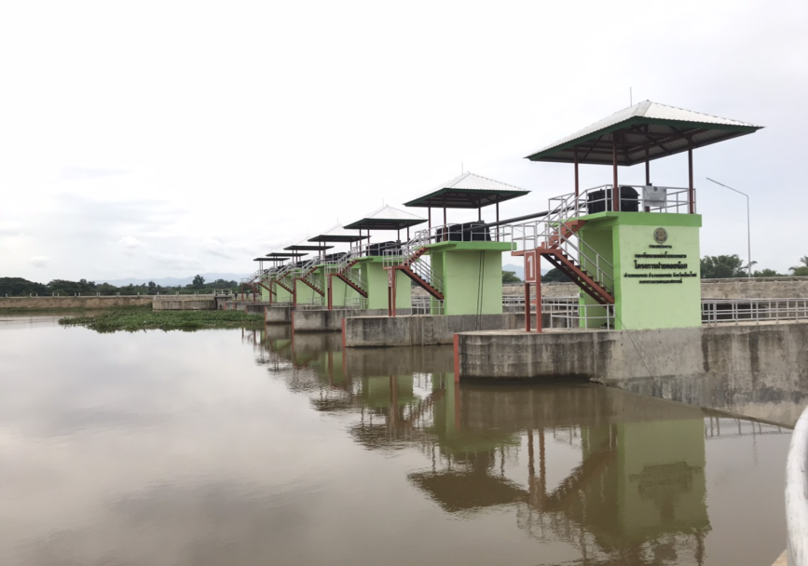

2 | ข้อมูลการสอบเทียบอาคารชลประทาน
 | ÿ ประตูระบายน้ำบานตรง (Sluice gate)
 | ÿ การไหลแบบอิสระ (Free flow)
 | สูตรการคำนวนสอบเทียบอาคาร

 | เมื่อ | Q = ปริมาณน้ำผ่านอาคาร (ลบ.ม./วินาที)
 |  | C = สัมประสิทธิ์ปริมาณน้ำเมื่อการไหลเป็นแบบอิสระ
 |  | L = ความกว้างของช่องประตูระบาย (เมตร)
 |  | Go = การเปิดบาน (เมตร)
 |  | H = ระดับน้ำด้านหน้าประตู - ระดับน้ำด้านท้ายประตู (เมตร)
 |  | g = ความเร่งเนื่องจากแรงโน้มถ่วง (เมตร/วินาที)

ที่ | ระดับน้ำ | ระดับ | H |  | ระยะเปิดบาน | Q | H/Go | Cd
 | ด้านเหนือน้ำ | ธรณี |  |  | (Go)
 | ม.(รทก./รสม.) | ม.(รทก./รสม.) |  |  | ม. | ลบ.ม./วินาที
1 | 278.15 | 272.00 | 6.15 | 10.9847 | 0.20 | 39.35 | 30.750 | 0.717
2 | 278.19 | 272.00 | 6.19 | 11.0203 | 0.40 | 50.03 | 15.475 | 0.454
3 | 278.27 | 272.00 | 6.27 | 11.0913 | 0.60 | 62.04 | 10.450 | 0.373
4 | 278.25 | 272.00 | 6.25 | 11.0736 | 0.80 | 70.68 | 7.813 | 0.319
5 | 278.27 | 272.00 | 6.27 | 11.0913 | 1.00 | 73.20 | 6.270 | 0.264
6
7
8
9
10
11
12
13
14
15

สอบเทียบอาคาร โครงการ
30.750 | 0.717
15.475 | 0.454
10.450 | 0.373
7.813 | 0.319
6.270 | 0.264

3 | ข้อมูลการเปิดบานในระดับต่างๆ

ที่ | ระดับน้ำ | ระดับธรณี | H | ระยะเปิดบาน | H/Go | Cd | ปริมาณน้ำไหลผ่าน
 | ด้านเหนือน้ำ |  |  | (Go)
 | ม.(รทก./รสม.) | ม.(รทก./รสม.) |  | ม. |  |  | ลบ.ม./วินาที
1 | 278.15 | 272.00 | 6.15 | 0.20 | 30.750 | 0.720 | 39.5695
2 | 278.19 | 272.00 | 6.19 | 0.40 | 15.475 | 0.449 | 49.4323
3 | 278.27 | 272.00 | 6.27 | 0.60 | 10.450 | 0.359 | 59.7451
4 | 278.25 | 272.00 | 6.25 | 0.80 | 7.813 | 0.312 | 69.1354
5 | 278.27 | 272.00 | 6.27 | 1.00 | 6.270 | 0.285 | 78.9441

หมายเหตุ สามารถนำไปใช้คำนวณในการยกบานระบายที่ระดับต่างๆ โดยป้อนข้อมูลระดับด้านเหนือน้ำและระดับที่ต้องการยกบาน
 | จะสามารถทราบปริมาณน้ำไหลผ่านอาคารได้ (กรอกข้อมูลในช่องว่างเท่านั้น ยกเว้นช่องสีทึบ)

